스테이지컨셉
■스테이지컨셉

STAGE01
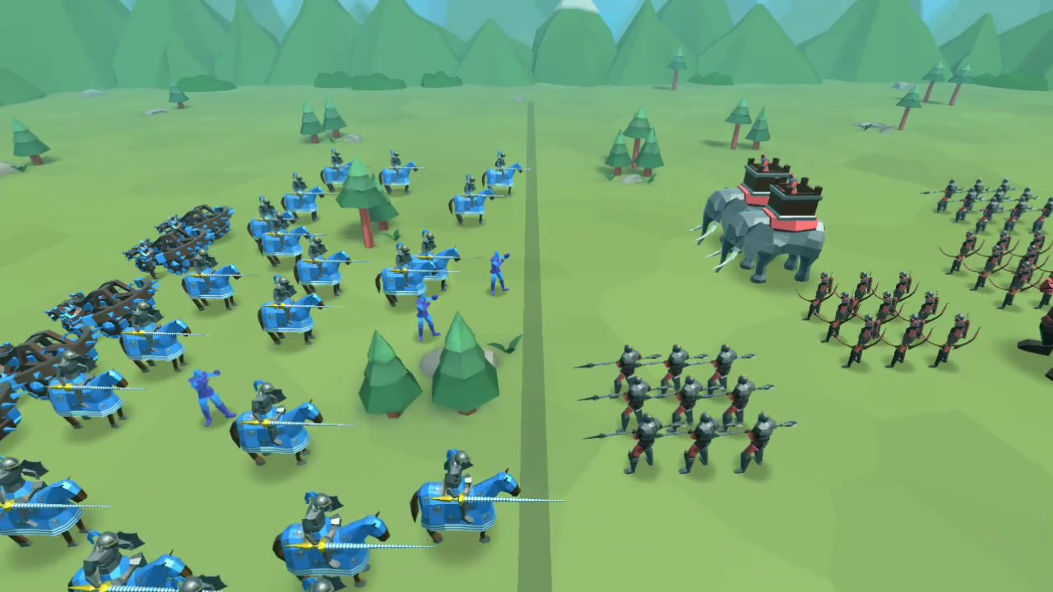

 | - 스샷에 나와있는 유닛 및 구조물 배치는 무시
 | - 스테이지1 에서 나타내고 싶은 요소
 |  | 1. 유닛의 AI를 방해하는 구조물이 없어야함(방해하지 않는 선에서는 설치 상관x)
 |  | 2. 동서남북 4방향 모두 뚫려있는 큰 맵
 | - 뷰도 스샷에 있는 뷰는 무시하고 게임에 맞게 제작
 | - 맵의 사이즈는 가로로 스크롤 가능하게(예정)
STAGE02
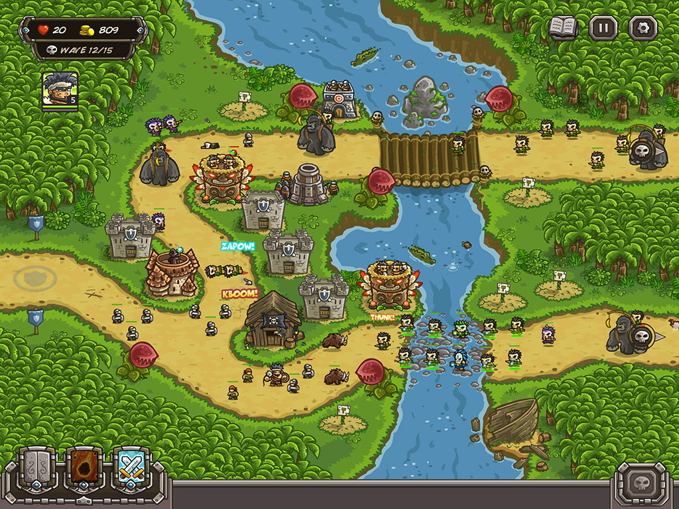

 | - 스샷에 나와있는 유닛 및 구조물 배치는 무시
 | - 스테이지2 에서 나타내고 싶은 요소
 |  | 1. 모든 유닛이 통과하기 힘든 길목 한정적인 길목
 |  | 2. 길목의 개수는 1개
 |  | 3. 저번처럼 컨셉 이미지를 100% 반영 할 필요없이 말 그대로 어떤 느낌의 맵이 필요한지만 참고
 |  | *맵에서 유저가 배치할때 구조물과 같은 장애물이 설치될 것도 감안해서 제작
 | - 맵의 사이즈는 가로로 스크롤 가능하게(예정)
STAGE03
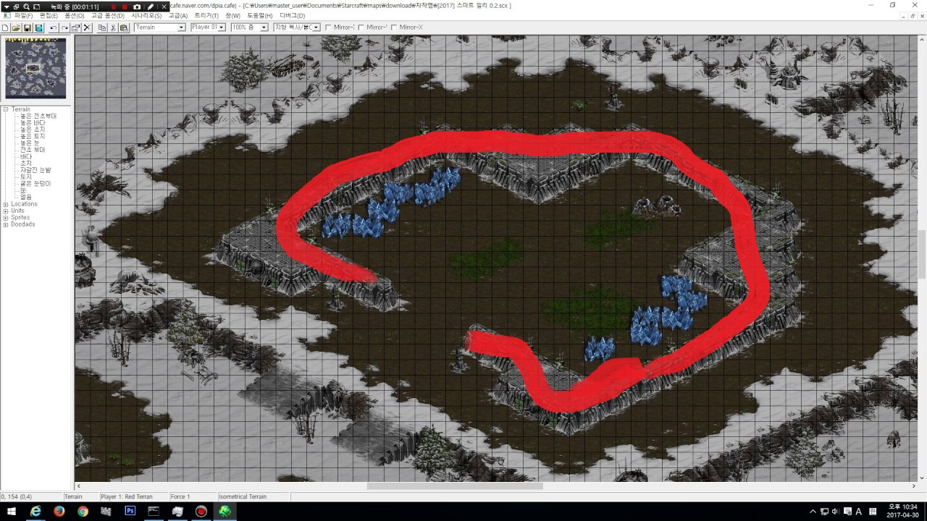

 | - 스샷에 나와있는 유닛 및 구조물 배치는 무시
 | - 스테이지 3에서 나타내고 싶은 요소
 |  | 1. 유저가 유닛을 배치할 4방향중 3방향이 막혀있는 공간
 |  | 2. 출구 한쪽이 존재해야함
 |  | 3. 적 유닛은 밖 모든 방향에서 몰려오고 제한적인 입구를 통해서 몰려오게 만들 예정
 | - 맵의 사이즈는 전방향으로 스크롤 가능하게(예정)

STAGE04
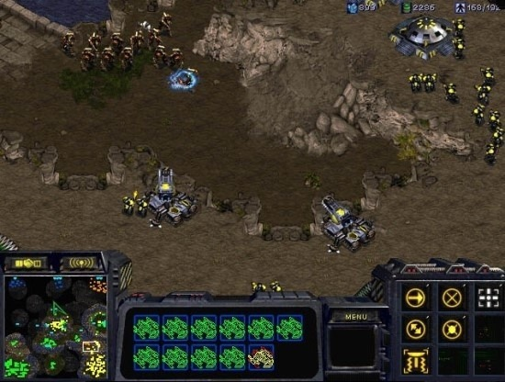

 | - 스샷에 나와있는 유닛 및 구조물 배치는 무시
 | - 스테이지 4에서 나타내고 싶은 요소
 |  | 1. 맵의 높낮이를 표현하는 언덕이 필요
 |  | 2. 스샷처럼 입구가 좁지 않아도 상관x
 |  | 3. 지상과 언덕의 경계선은 그리드 처리
 | - 맵의 사이즈는 전방향으로 스크롤 가능하게(예정)

STAGE05
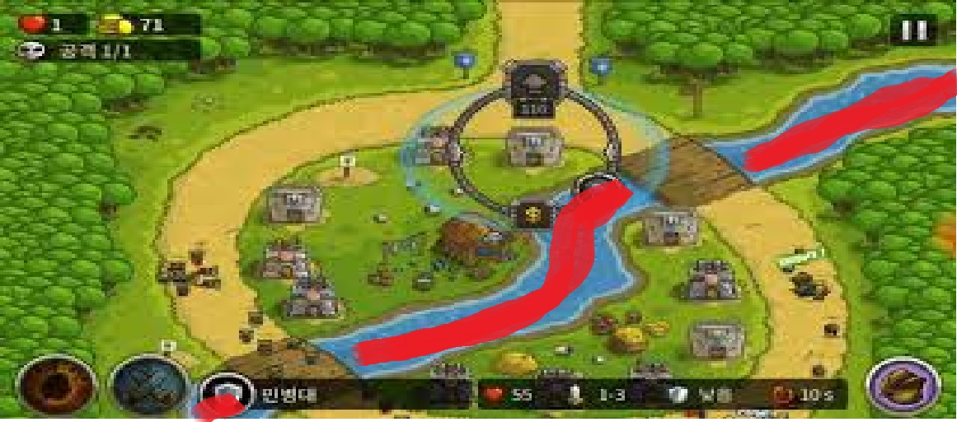

 | - 스샷에 나와있는 유닛 및 구조물 배치는 무시
 | - 스테이지5 에서 나타내고 싶은 요소
 |  | 1. 유닛들이 모두 통과하기 힘든 한정적인 길목
 |  | 2. 길목의 개수는 2개
 |  | 3. 길목외의 못 가는 길의 표현은 꼭 강이 아니어도 상관x, 낭떠러지나 다른 요소로 표현해도 상관x
 |  | 4. 현재 스샷에서는 대각선으로 되어있는데 좌우 방향으로 바뀌었으면 함
 | - 맵의 사이즈는 가로로 스크롤 가능하게(예정)

STAGE06
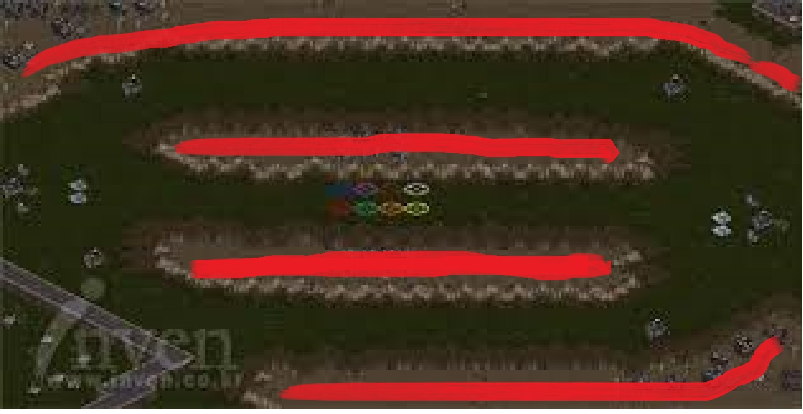

 | - 스샷에 나와있는 유닛 및 구조물 배치는 무시
 | - 스테이지6 에서 나타내고 싶은 요소
 |  | 1. 1스테이지와 같은 평범한 필드맵위에 유닛들의 길을 방해하는 구조물
 |  | 2. 방해하는 구조물은 현재 제작되어있는 오브젝트들로 구성해도 상관 없슴
 |  | 3. 스샷의 빨간그리드에는 유닛배치가 불가능하게 할 예정
 | - 맵의 사이즈는 가로로 스크롤 가능하게(예정)

STAGE07
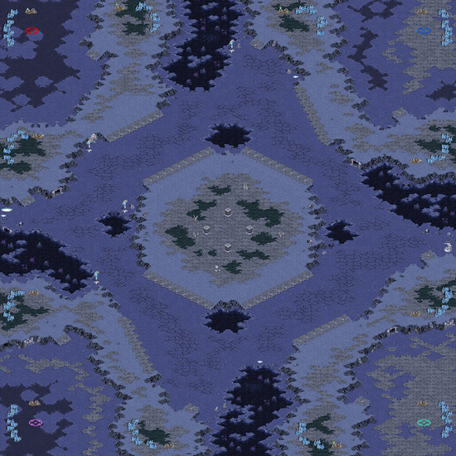

 | - 스샷에 나와있는 유닛 및 구조물 배치는 무시
 | - 스테이지7 에서 나타내고 싶은 요소
 |  | 1. 기본 베이스 맵은 광활한 필드맵
 |  | 2. 4방향의 길이 존재함 스샷처럼 1시 5시 7시 11시 여도 상관x 또는 동서남북 이어도 상관x
 |  | 3. 4방향에서 적들이 쳐들어오게 할 예정 스샷처럼 4방향 입구에 언덕은 필요x
 |  | 4. 전체적으로 맵의 높낮이가 없어야 함
 | - 맵의 사이즈는 전방향으로 스크롤 가능하게(예정)

STAGE08
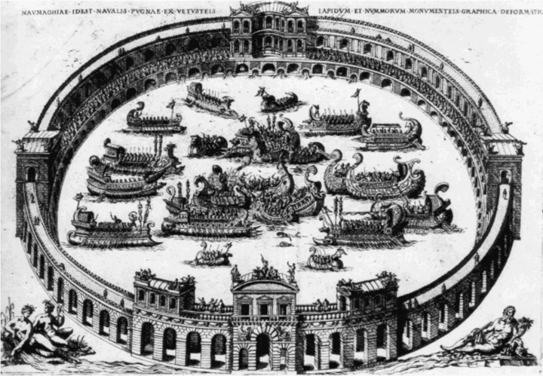

 | - 스샷에 나와있는 유닛 및 구조물 배치는 무시
 | - 스테이지8 에서 나타내고 싶은 요소
 |  | 1. 원형의 한정적인 배치구역
 |  | 2. 콜로세움 안 외에는 배치가 불가능하게 할 예정
 |  | 3. 원형 이미지가 콜로세움이 아니어도 상관x 그리기 편한 아무 조형물이면 상관x
 | - 맵의 사이즈는 전방향으로 스크롤 가능하게(예정)

STAGE09

 | - 스샷에 나와있는 유닛 및 구조물 배치는 무시
 | - 스테이지9 에서 나타내고 싶은 요소
 |  | 1. 1스테이지와 같은 광활한 필드맵
 |  | 2. 1스테이지와 동일해도 상관x, 주변 환경요소 위치가 바껴도 상관x
 | - 맵의 사이즈는 가로방향으로 스크롤 가능하게(예정)

STAGE10


 | - 스샷에 나와있는 유닛 및 구조물 배치는 무시
 | - 스테이지10 에서 나타내고 싶은 요소
 |  | 1. 최대 사거리 유닛보다 멀리 떨어져있는 동그라미 부분
 |  |  | *방향은 꼭 좌우가 아니어도 상관x 뭐가되든 배치구역 2개가 떨어져 있어야함
 |  | 2. 검정줄은 길을 의미함 개인적으로는 외나무다리 였으면 함 다른 길이어도 상관x
 |  | 3. 사각형 부분은 서로 도착해서 전투하는 구역
 |  |  | *여기서 의도하는 바는 구조물 배치를 상대 다리쪽에 함으로써 먼저 자리를 잡고 유리하게 전투
 |  | 4. 빨간 부분은 다 배치 불가능한 지역, 낭떨어지, 요소물 등 무엇이든 상관 x
 | - 맵의 사이즈는 전방향으로 스크롤 가능하게(예정)

STAGE11
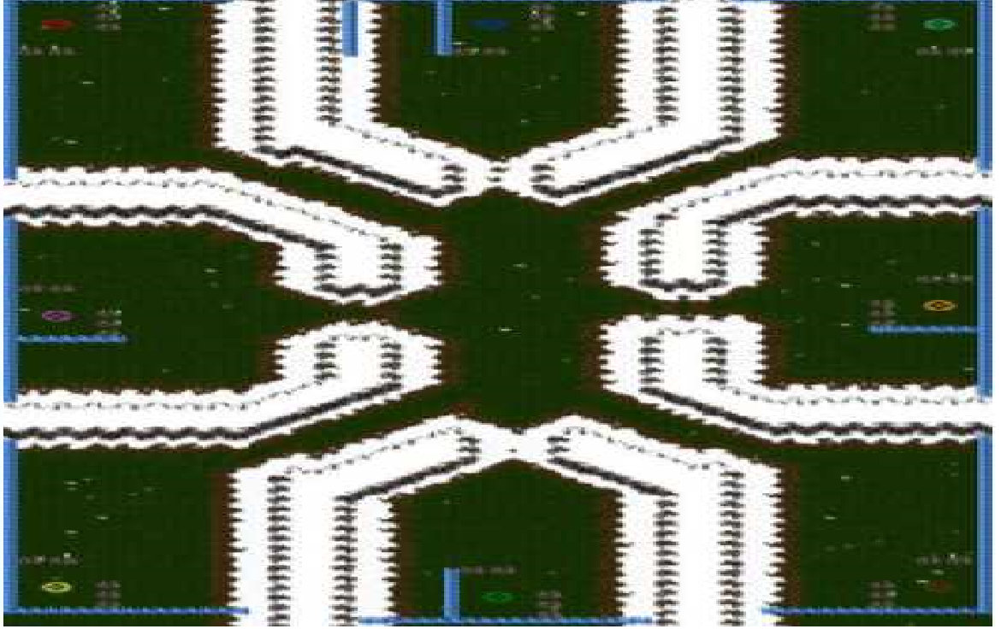

 | - 스샷에 나와있는 유닛 및 구조물 배치는 무시
 | - 스테이지11 에서 나타내고 싶은 요소
 |  | 1. 유저가 설치 할 수 있는 다양한 배치구역을 구현
 |  |  | - 구석에다 배치해서 몰려오는 적을 막을 수 있게, 가운데다 배치해서 4방향의 적을 막을 수 있게 등
 |  | 2. 스샷의 흰색부분은 그리드 처리할 부분
 | - 맵의 사이즈는 전방향으로 스크롤 가능하게(예정)

STAGE12
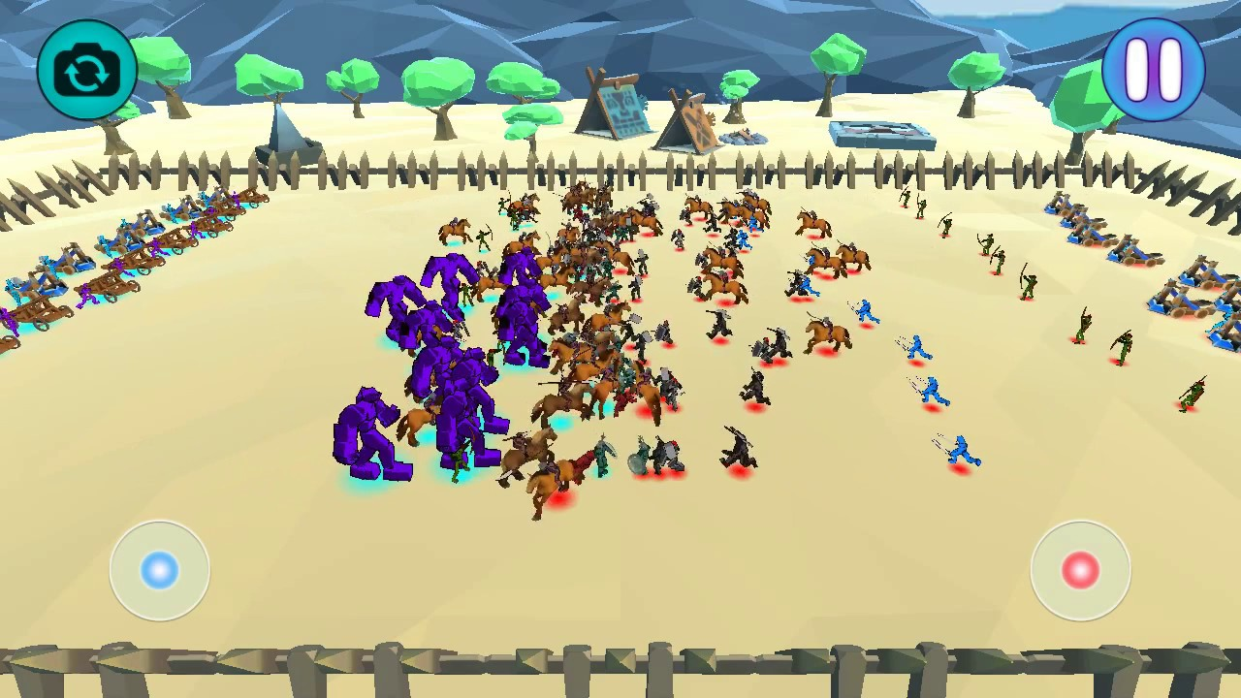

 | - 스샷에 나와있는 유닛 및 구조물 배치는 무시
 | - 스테이지12 에서 나타내고 싶은 요소
 |  | 1. 스테이지 1과 같이 필드맵
 |  | 2. 필드맵 내에서 맵 전체를 쓰는게 아닌 한정적인 위치만 사용
 | - 맵의 사이즈는 가로방향으로 스크롤 가능하게(예정)

STAGE13
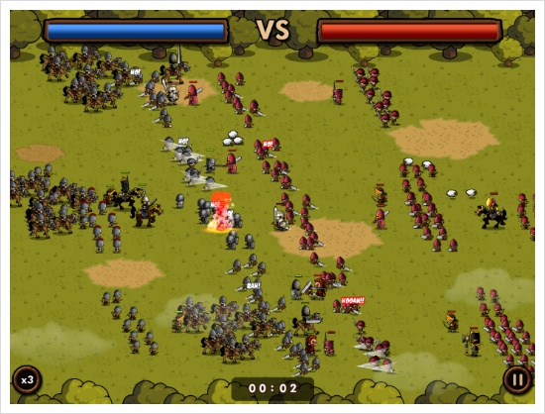

 | - 스샷에 나와있는 유닛 및 구조물 배치는 무시
 | - 스테이지13 에서 나타내고 싶은 요소
 |  | 1. 스테이지 1과 같이 필드맵
 |  | 2. 맵의 방해 요소들이 없고 많은 유닛을 배치하고 규모가 큰 전투를 하게 할 예정
 | - 맵의 사이즈는 전방향으로 스크롤 가능하게(예정)

STAGE14
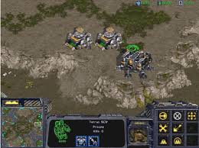

 | - 스샷에 나와있는 유닛 및 구조물 배치는 무시
 | - 스테이지14 에서 나타내고 싶은 요소
 |  | 1. 스테이지 4와 같은 언덕지형
 |  | 2. 스테이지 4와 같은 구조여도 상관 없음
 |  |  | - 주변환경물 배치를 다르게해서 좀 변형시켜도 상관 x
 |  | 3. 스테이지 4와 같지만 적 유닛의 조합을 다르게 해서 전략성을 부여할 예정
 | - 맵의 사이즈는 전방향으로 스크롤 가능하게(예정)

STAGE15


 | - 스샷에 나와있는 유닛 및 구조물 배치는 무시
 | - 스테이지15 에서 나타내고 싶은 요소
 |  | 1. 모든 유닛이 통과하기 힘든 길목 한정적인 길목
 |  | 2. 길목의 개수는 2개
 |  | 3. 스테이지 2와 같은 맵이어도 상관x
 |  | 4. 적 유닛의 조합을 다르게 해서 전략성을 부여할 예정
 | - 맵의 사이즈는 가로로 스크롤 가능하게(예정)

STAGE16

 | - 스샷에 나와있는 유닛 및 구조물 배치는 무시
 | - 스테이지 16에서 나타내고 싶은 요소
 |  | 1. 원형의 한정적인 배치구역
 |  | 2. 콜로세움 안 외에는 배치가 불가능하게 할 예정
 |  | 3. 스테이지 8과 동일해도 상관X
 |  | 4. 적 유닛의 조합을 다르게 해서 전략성을 부여할 예정
 | - 맵의 사이즈는 전방향으로 스크롤 가능하게(예정)

STAGE17

 | - 스샷에 나와있는 유닛 및 구조물 배치는 무시
 | - 스테이지17 에서 나타내고 싶은 요소
 |  | 1. 스테이지 1과 같이 필드맵
 |  | 2. 필드맵 내에서 맵 전체를 쓰는게 아닌 한정적인 위치만 사용
 |  | 3. 스테이지12와 같음
 |  | 4. 적 유닛의 조합을 다르게 해서 전략성을 부여할 예정
 | - 맵의 사이즈는 가로방향으로 스크롤 가능하게(예정)

STAGE18
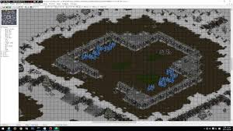

 | - 스샷에 나와있는 유닛 및 구조물 배치는 무시
 | - 스테이지 18에서 나타내고 싶은 요소
 |  | 1. 스테이지 3과 동일한 맵
 |  | 2. 적 유닛의 조합을 다르게해서 전략성을 부여할 예정
 | - 맵의 사이즈는 전방향으로 스크롤 가능하게(예정)

STAGE19
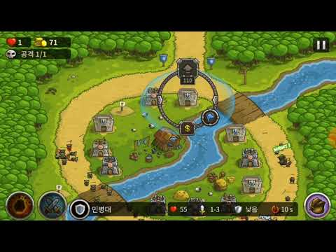

 | - 스샷에 나와있는 유닛 및 구조물 배치는 무시
 | - 스테이지19 에서 나타내고 싶은 요소
 |  | 1. 스테이지5와 동일 한 맵
 |  | 2. 적 유닛의 조합을 다르게해서 전략성을 부여할 예정
 | - 맵의 사이즈는 가로로 스크롤 가능하게(예정)

STAGE20

 | - 스샷에 나와있는 유닛 및 구조물 배치는 무시
 | - 스테이지20 에서 나타내고 싶은 요소
 |  | 1. 스테이지 11과 동일한 맵
 |  | 2. 적 유닛의 조합을 다르게해서 전략성을 부여할 예정
 | - 맵의 사이즈는 전방향으로 스크롤 가능하게(예정)

